环路速度环路整合
所有彩色彩色部分可以修改
 |  | 标贴式电机参数
 |  |  |  | 极对数 | 2
 |  | L(H) | 0.041 | Ke(V/KRPM) | 25.87
 |  | R(Ohm) | 18.1 | ψf(Web) | 0.1235
Kg*$m^{2}$
 |  | 转动惯量J | 0.0012 | 阻尼系数N*m*s | 0.003

 |  | PWM周期（计算周期s） | 0.00005 | 速度环路计算周期（s） | 0.001

 |  | 速度环路带宽 | 1000 | 阻尼系数 | 4
 |  | Speed_bandwith(rad/s) |  | δ（取值范围2~30）
 |  | 母线电压V | 110 | 放大倍数： | 5
 |  | MCU电压V | 3.3 | 采样电阻Ohm： | 0.15
 |  | ƺ:电流环路衰减 | 0.75 | 最大电流（mA） | 2200
 |  | ƺ:速度环路衰减 | 0.9

ST 电流环路 已经量化过 |  | 电流环路计算 |  |  |  | 电流环量化 |  | 速度环
 |  |  | 环路带宽（Wc rad/s） | KP | KI | scaleKP | scaleKI | spKp | spKi
 |  | 现代永磁同步电机 | 2773.80 | 113.73 | 2.51 | 1.034 | 0.023 | 3.239 | 3.239
K | 308.75 | TI | 2657.65 | 108.96 | 2.41 | 0.991 | 0.022 | 2.152 | 0.166
ST :AB | 25 | ST | 1500.00 | 2.46 | 0.05 | 2.46 | 0.05
 |  | Freescale | 1500.00 | 74.15 | 4.61 | 0.674 | 0.042 | 2.160 | 1.200

现代永磁同步电机
速度环路整定
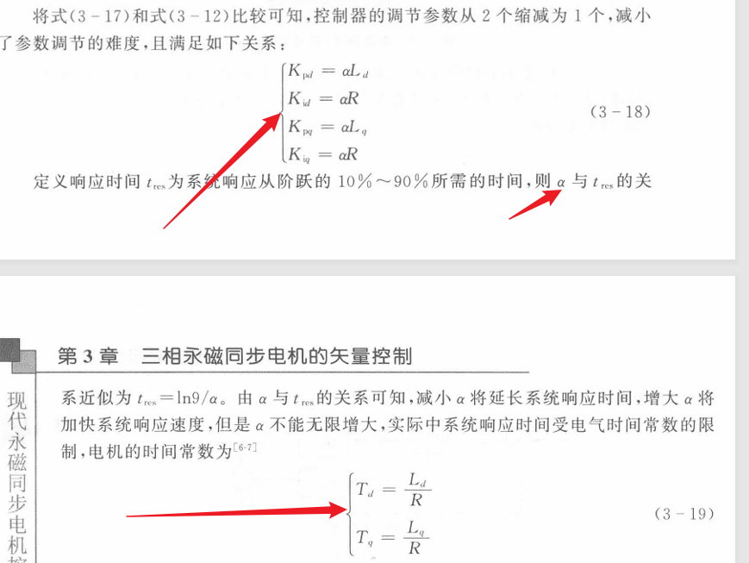

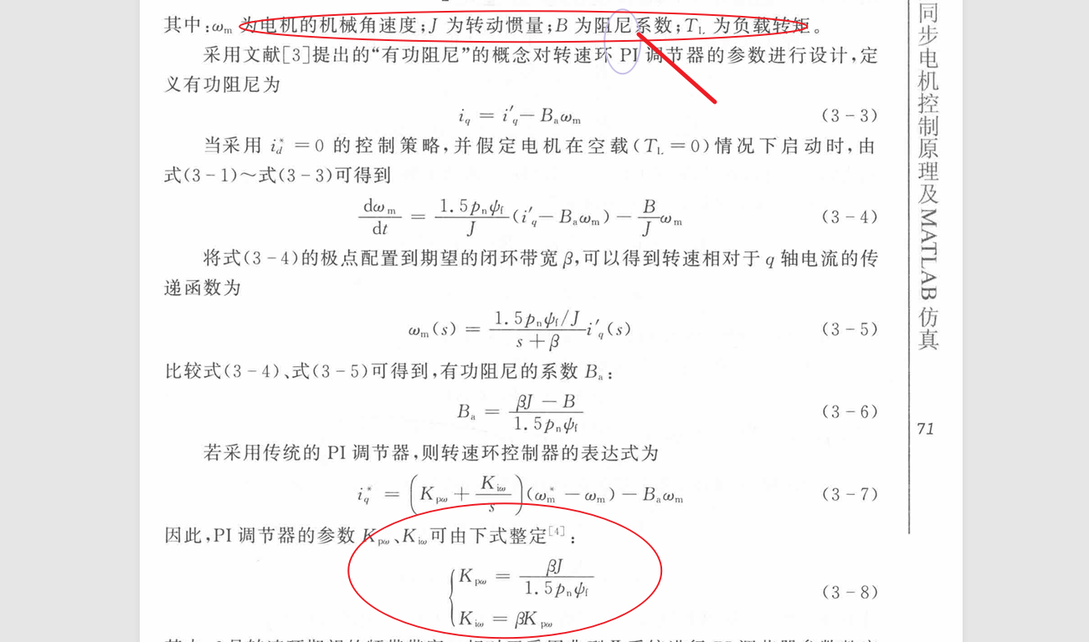

标贴式电机
选取电流带宽
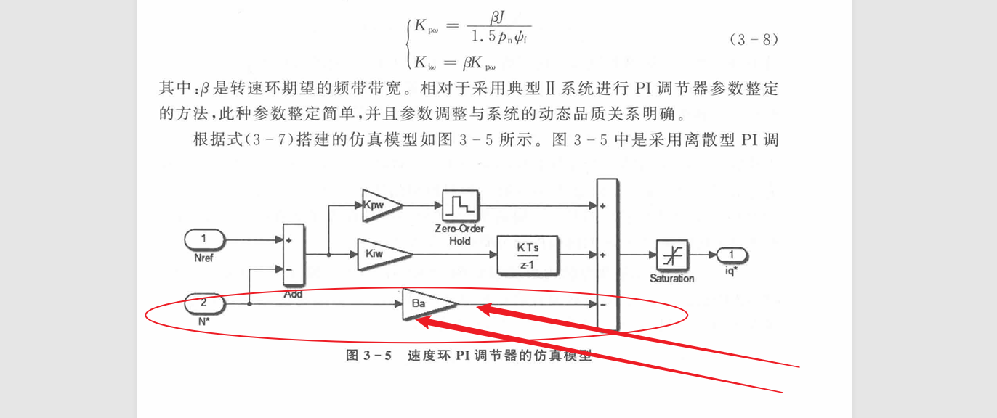

结论：
给出了具体带宽计算方法

TI
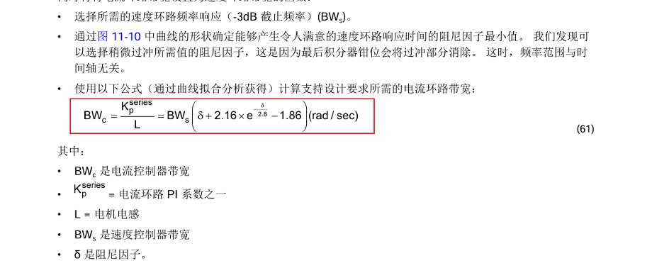

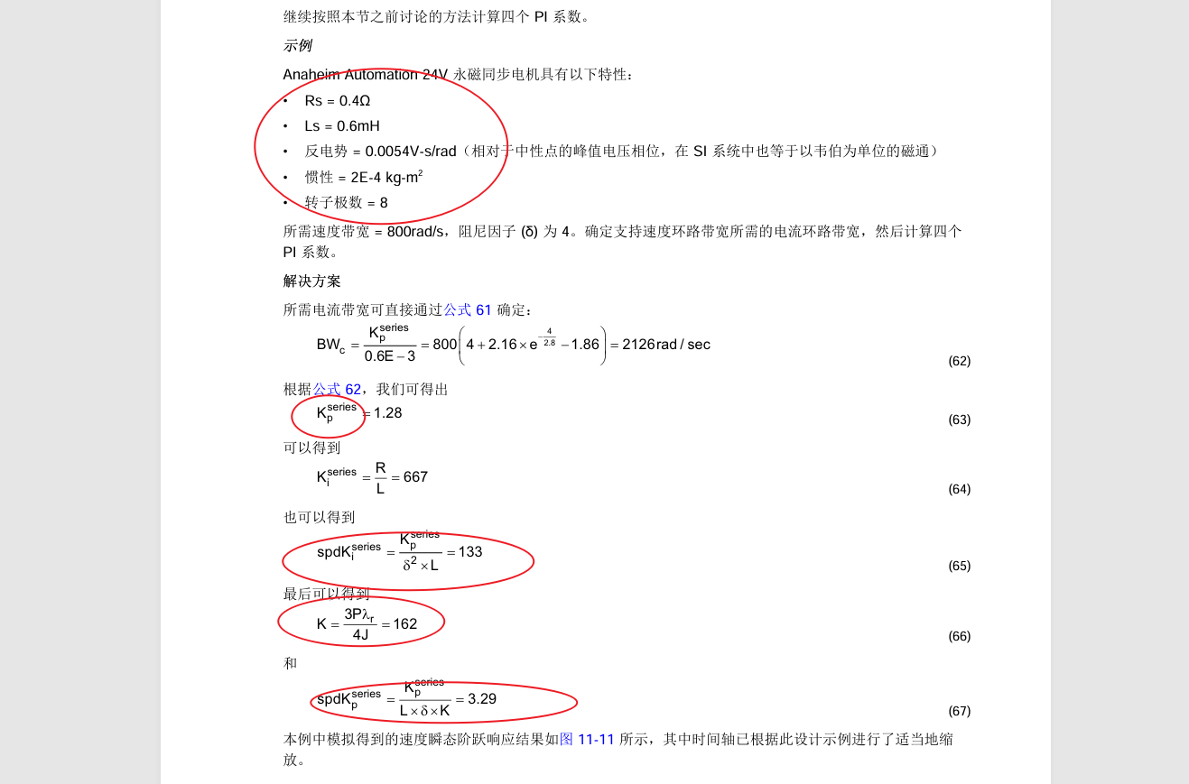
速度环路整定

ST
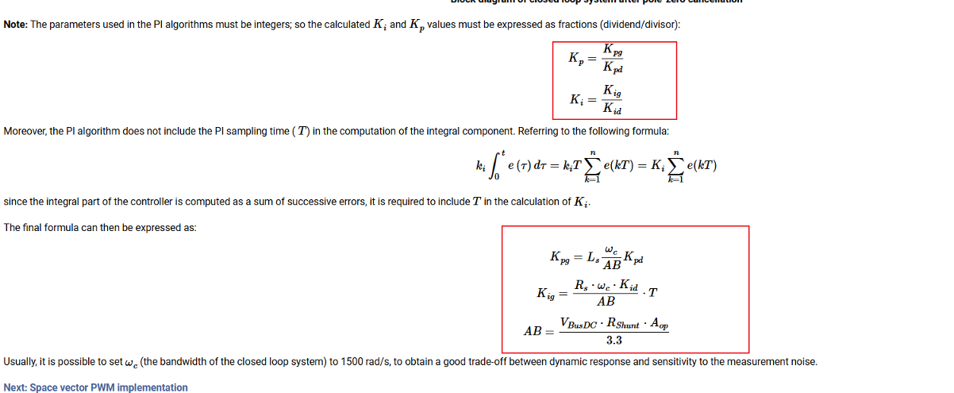

Freescale
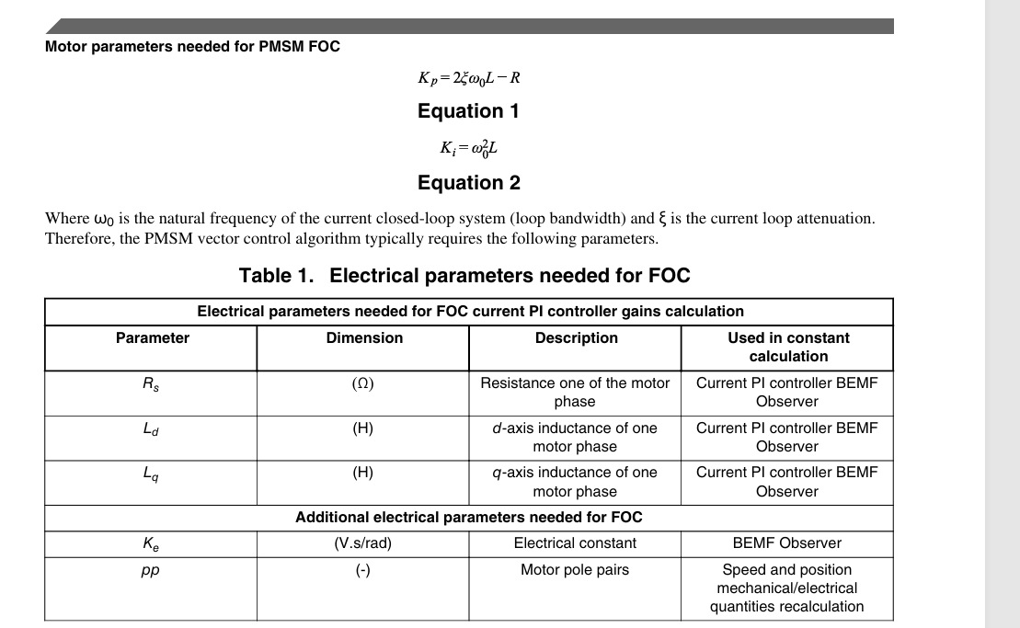

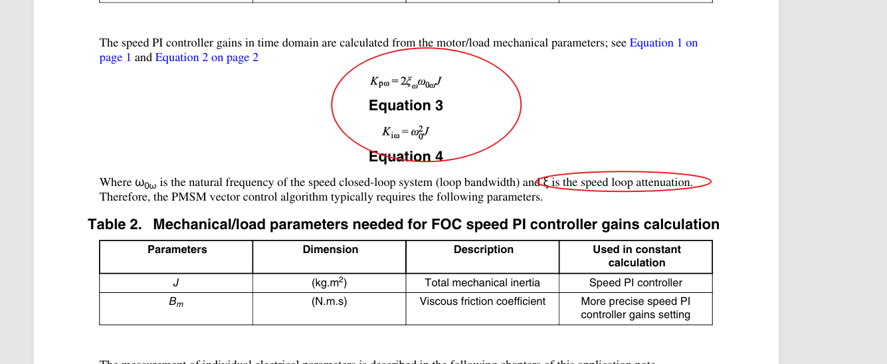
速度环路整定

